关系图
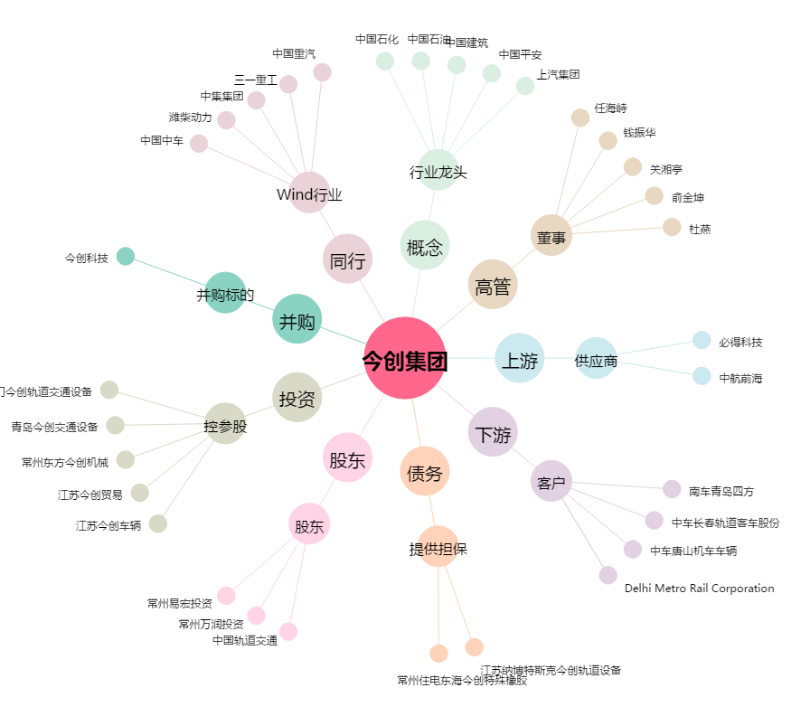
今创集团[603680.SH] - 关系概览图

